Sheet1
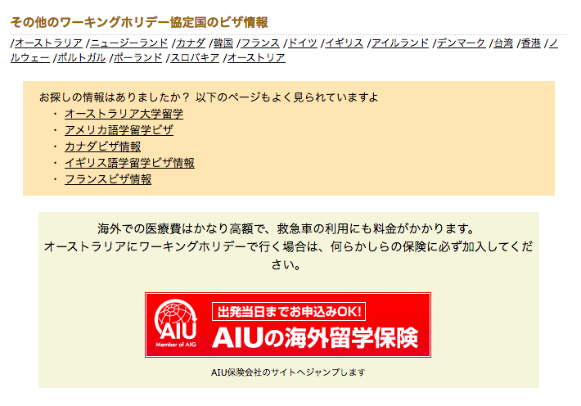
http://jawhm.bluecloudvn.com/country/

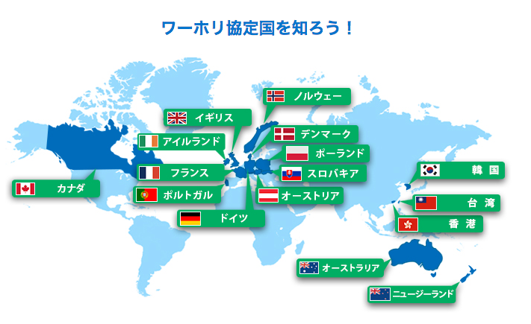
ハンガリーを追加

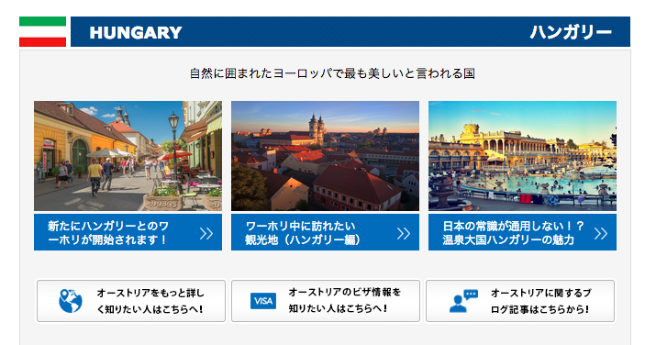

「オーストリア」になっているので「ハンガリー」に変更

ハンガリーを追加 （注意：他の国のビザページにも追加すること）
http://jawhm.bluecloudvn.com/visa/v-hun.html

詳細なビザ情報が発表され次第、こちらのページでご案内します

リンク先
基本情報
http://www.mofa.go.jp/mofaj/area/hungary/index.html
安全情報
http://www.anzen.mofa.go.jp/info/pcinfectionspothazardinfo_168.html#ad-image-0
在外公館
http://www.mofa.go.jp/mofaj/annai/zaigai/list/europe/hungary.html

